Definer analyse
I dette eksempelet vurderes for enkelhets skyld kun én driftstilstand (årsmiddelet)
I dette eksempelet vurderes for enkelhets skyld ikke feil på effektbryter og skillebrytere, kun feil på kraftledninger/kabler

1. Definer kraftnett

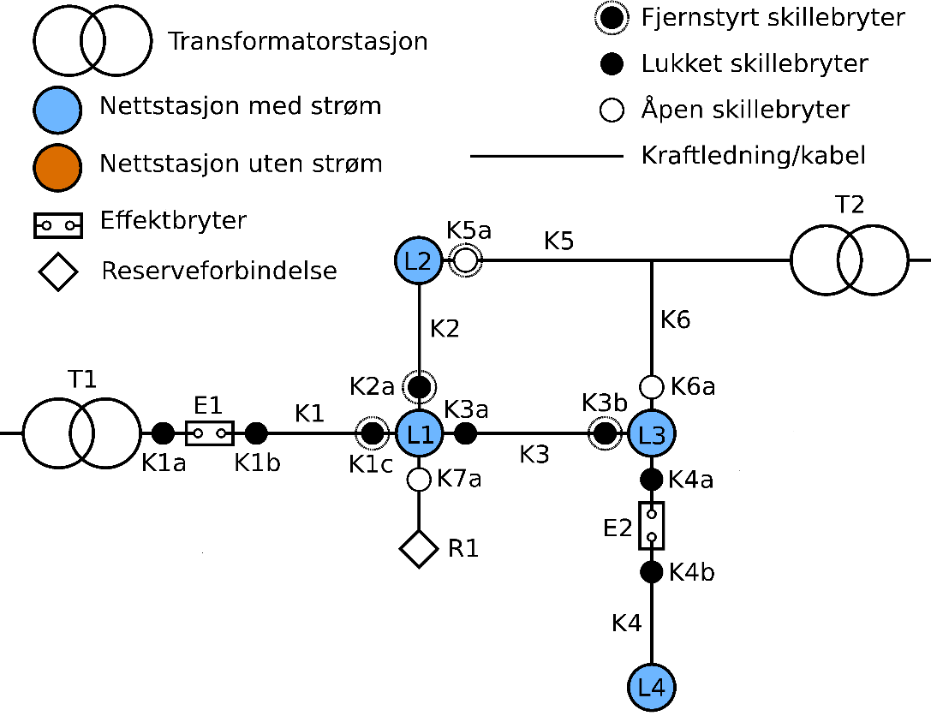
 |  |  |  |  | Kapasiteter til kraftledninger og kabler: |  |  | Informasjon om skillebrytere og effektbrytere
 |  |  |  |  | Kraftledning/kabel | Kapasitet (MW) |  | Bryter | Operasjonsmodus |  | (Nettopologi er basert på Tutvedt masteroppgave; sone 1 i nett 1 i vedlegg G)
 |  |  |  |  | K1 | 15 |  | K1a | Manuell |  | (Alle øvrige data er oppdiktet)
 |  |  |  |  | K2 | 15 |  | K1b | Manuell
 |  |  |  |  | K3 | 7 |  | K1c | Manuell
 |  |  |  |  | K4 | 7 |  | K2a | Manuell
 |  |  |  |  | K5 | 10 |  | K3a | Manuell
 |  |  |  |  | K6 | 10 |  | K3b | Manuell
 |  |  |  |  |  |  |  | K4a | Manuell
 |  |  |  |  |  |  |  | K4b | Manuell
 |  |  |  |  |  |  |  | K5a | Manuell
 |  |  |  |  |  |  |  | K6a | Manuell
Fjerne reserve-forbindelse R1
Fjerne effektbryter E2 og skillebryter K42
 |  |  |  |  |  |  |  | K7a | Manuell
 |  |  |  |  |  |  |  | E1 | Fjernstyrt

2. Definer driftstilstander

 | Lastdata for leveringspunkt
 | Leveringspunkt | Snittlast (MW) |  | (Basert på assignment 8, fag ET8207)
 | L1 (nettstasjon 1) | 5
 | L2 (nettstasjon 2) | 4
 | L3 (nettstasjon 3) | 3
 | L4 (nettstasjon 4) | 2

 | Tilgjengelig ledig effekt for alle reserveforbindelser
 | Reserveforbindelse | Ledig effekt (MW)
 | T2 | 10 |  | (Gitt av minimum av følgende: 1) tilgjengelig ledig effekt fra transformatorstasjon, 2) tilgjengelig ledig kapasitet til kraftledninger/kabler på framføringsveien. Antatt input og ikke beregnet her.)

3. Definer analyseomfang

 | Standard (kun feil på kraftledninger og kabler)

4. Definer pålitelighetsdata og avbruddskostnadsdata

 | Data for kraftledinger og kabler
 | Kraftledning/ kabel | Lengde (km) | Feilfrek., varige feil (pr år) | Feilfrek., forbi-gående feil (pr år) | Reparasjonstid (min) | Seksjoneringstid manuell (min) | Seksjoneringstid FK (min) |  | Feilfrekvenser, kraftledning/kabel | Per km per år
 | K1 | 2 | 0.1 | 0.1 | 240 | 5 | 3 |  | Varig | 0.05 | (Basert på assignment 8, fag ET8207)
 | K2 | 1 | 0.05 | 0.05 | 240 | 0 | 3 |  | Forbigående | 0.05
 | K3 | 3 | 0.15 | 0.15 | 240 | 9 | 3
 | K4 | 2 | 0.1 | 0.1 | 240 | 15 | 0 | (ingen prøvekoling pga effektbryter vil slå ut, og feilstedet er dermed kjent. Kun koblingstid for K4b)

 | Data for brytere
 | Bryter | Operasjons-modus | Avstand fra stasjon (km) | Utrykningstid | Koblingstid | Totalt |  | Enkel modell for koblingstid |  | Minutter
 | K1a | Manuell | 0 | 0 | 5 | 5 |  | Fjernstyrte brytere |  | 1 |  | (Alle data er oppdiktet)
 | K1b | Manuell | 0 | 0 | 5 | 5 |  | Manuell bryter |  | 5
 | K1c | Manuell | 2 | 4 | 5 | 9 |  | Manuell bryter, utrykningstid per km |  | 2 | (fra trafostasjon)
 | K2a | Manuell | 2 | 4 | 5 | 9 |  | Gjeninnkoblingstid, effektbrytere |  | 1 | (ved forbigående feil)
 | K3a | Manuell | 2 | 4 | 5 | 9
 | K3b | Manuell | 5 | 10 | 5 | 15 |  | Dersom flere brytere skal kobles ved samme nettstasjon telles utrykningstida til nettstasjonen kun én gang
 | K4a | Manuell | 5 | 10 | 5 | 15
 | K4b | Manuell | 5 | 10 | 5 | 15
 | K5a | Manuell | 3 | 6 | 5 | 11
 | K6a | Manuell | 5 | 10 | 5 | 15
 | K7a | Manuell | 2 | 4 | 5 | 9
 | E1 | Fjernstyrt | - |  | 1 | 1
 | E2 (effektbryter) | 0 | - |  | 1 | 1

 | Data til beregning av avbruddskostnader
 |  |  | Fordeling på kundegruppe
 | Leveringspunkt | Pref | Jordbruk | Husholdning | Industri | Handel/tjenester | Off. virksomhet | Industri med el. |  | (Alle data er oppdiktet)
 | L1 (nettstasjon 1) | 7.0 | 0% | 0% | 80% | 20% | 0% | 0%
 | L2 (nettstasjon 2) | 4.9 | 0% | 20% | 20% | 60% | 0% | 0%
 | L3 (nettstasjon 3) | 4.0 | 40% | 50% | 0% | 0% | 10% | 0%
 | L4 (nettstasjon 4) | 3.1 | 0% | 30% | 0% | 0% | 40% | 30%

